ＪＢ
・ボタン位置変更
・ボタンを小さく変更

KeyWord
検索条件を追加

ＳＥＡＲＣＨ
ボタンＴＥＸＴを変更

More Conditions >>
http://www.job-board.info/find-new-job/ にリンク
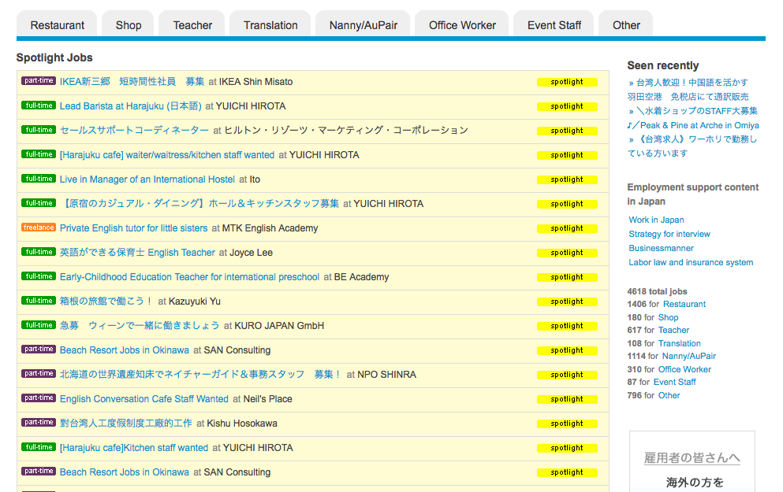

・「ＦＩＮＤ」ボタンを大きく
・「ＰＯＳＴ」ボタンを小さく




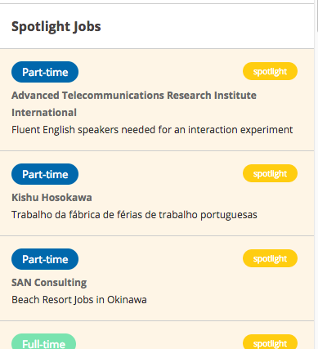

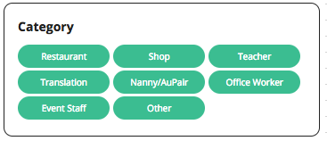

入力フィールドの表示幅を広く

ボタンを大きく

More Conditions >>
http://www.job-board.info/find-new-job/ にリンク

